工作表1
附件E2
SC26-1191394 體育設備--報價單
子項目編號 | M26-0005941495
子項目名稱 | 添置或更新現有體育設備

報價內容
序 號 | R-Code | 設備內容 | 建議牌子/型號/要求 | 參考圖 | 供應商實際供應的牌子及型號 | 數 量 | 單位 | 單 價(MOP) | 金 額(MOP)
15.1.2.11 | R26-0005942292 | 手球1號波 | 牌子：Moiten | 圖1 |  | 30 | 個
15.1.2.13 | R26-0005943137 | 手球2號波 | 牌子：Moiten | 圖2 |  | 20 | 個
15.1.2.5 | R26-0005941712 | 籃球5號波 | 牌子：李寧 | 圖3 |  | 30 | 個
15.1.2.2 | R26-0005941658 | 乒乓球 | 牌子：雙魚 規格：一星球白色練習球 | 圖4 |  | 300 | 個
15.1.2.3 | R26-0005941675 | 乒乓球枱 | 牌子：紅雙喜 , 型號：T3626 40mm金屬方管，表面噴塑。 每個球檯腳底部均裝有高度調整裝置。 台長：2740mm 台寬：1525mm 台高：760mm 平面度：≤5mm | 圖5 |  | 5 | 張
15.1.2.9 | R26-0005942194 | 乒乓球計分牌 | 牌子：紅雙喜 型號：F504 材質特色:工程塑膠外殼，特製紙板芯頁 使用尺寸:388*190*200 (mm) 折疊尺寸:388*210*35 (mm) | 圖6 |  | 4 | 套
15.1.2.4 | R26-0005941681 | 乒乓球網 | 牌子：紅雙喜 型號：P305 (包含網架+網) 結構輕巧，安裝方便。可夾厚度:5cm以內。 | 圖7 |  | 6 | 副
15.1.2.1 | R26-0005941640 | 個人跳繩 | ANTA(ZO-0062) | 圖8 |  | 30 | 條
15.1.2.10 | R26-0005942206 | 電氣泵 | 款式:220V單缸機械款 | 圖9 |  | 2 | 個
15.1.2.12 | R26-0005942354 | 軟墊 | 尺寸: 200x180x20(cm) | 圖10 |  | 2 | 張
15.1.2.6 | R26-0005942118 | 舞獅 | 包含： 小學傳統獅：4號獅，2個 馬拉獅：4號獅，2個 共4個 | 圖11-12 |  | 4 | 個
15.1.2.8 | R26-0005942130 | 醒獅配套器材/套裝 | 包含： 鑔：直徑28cm，4個 鑼：直徑45cm ，1個 鼓：水牛皮鼓，鼓面16吋，1個 鼓車：20吋，鐵制，4個輪子，1輛 | 圖13-16 |  | 1 | 套
15.1.2.7 | R26-0005942123 | 舞龍 | 9節龍包含： 龍珠：球體直徑不少於0.23m 龍頭：寬不少於0.25m，高不少於0.4m，長不少於0.5m； 龍尾：前段直徑不少於0.25m，全長不少於0.45m 龍身：封閉式圓筒型，直徑不少於0.25m，全長不少於7.5m (註:龍身可分成5節龍用) 龍桿：1.4 米龍桿(不鏽鋼)，9支 龍身骨架：塑膠材質，7件 | 圖17~18 |  | 1 | 個
總價 |  |  |  |  |  |  |  |  | -

備註： | 到貨點收： 報價已含送貨及搬運；所有球類（Molten手球、李寧籃球等）送貨時須100%充足氣體接受現場點收，到貨 30 天內非人為漏氣或瑕疵須無條件更換正品新球。 全包組裝： 凡涉及組裝之器材（如紅雙喜乒乓球枱、網架、鼓車、龍身骨架及龍桿），供應商須負責於校內免費完成全套組裝與校正調試。 質量防護： 大體積軟墊（240x180x20cm）須嚴格符合尺寸，內置優質高密度減震海綿，外層採用防水、防滑、抗撕裂之加固皮革，確保落地安全。 工藝安全： 舞龍、醒獅等民俗器材扎作須結構紮實且無尖銳外露；鼓車須配備帶鎖死固定裝置的靜音萬向輪，確保敲擊與移動安全。 售後保養： 固定資產類器材（球枱、大軟墊、大鼓連鼓車、龍獅骨架等）須提供至少 1 年免費上門保養及結構安全檢查。 貨幣效期： 報價以澳門元 (MOP) 結算，報價有效期至 2026年12月31日。

序 | 樣式參考圖片
圖1
圖2
圖3 | 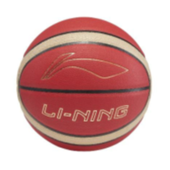
圖4
圖5 | 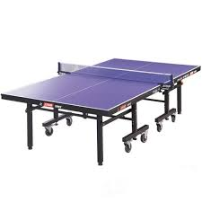
圖6
圖7
圖8
圖9
圖10 | 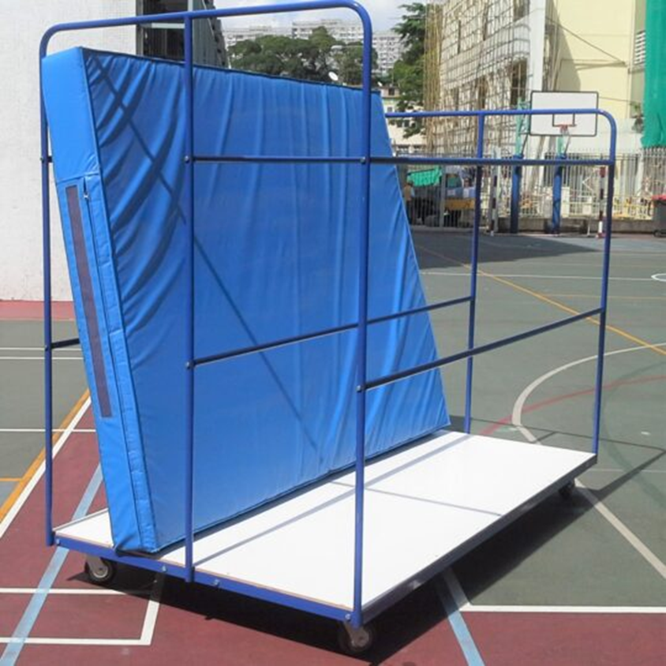
圖11 | 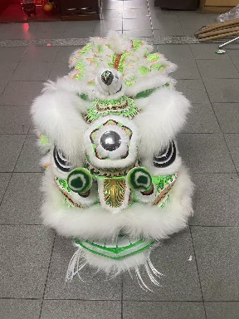 | 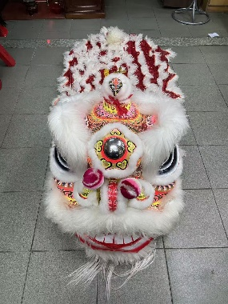
圖12 | 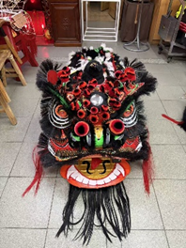 | 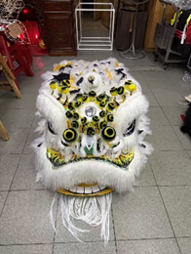
圖13 | 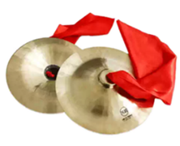
圖14 | 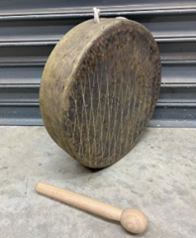
圖15 | 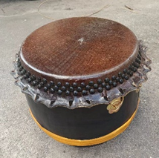
圖16 | 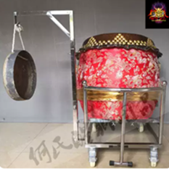
圖17 | 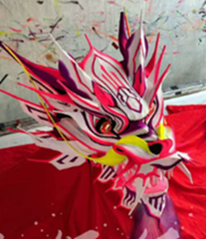 | 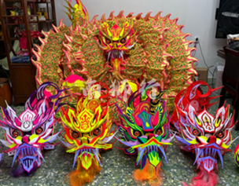
圖18 | 